Sheet1
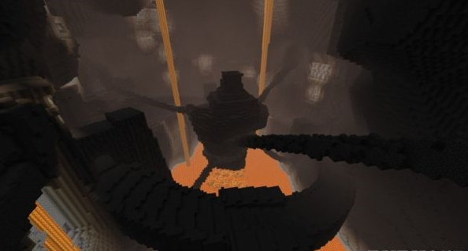
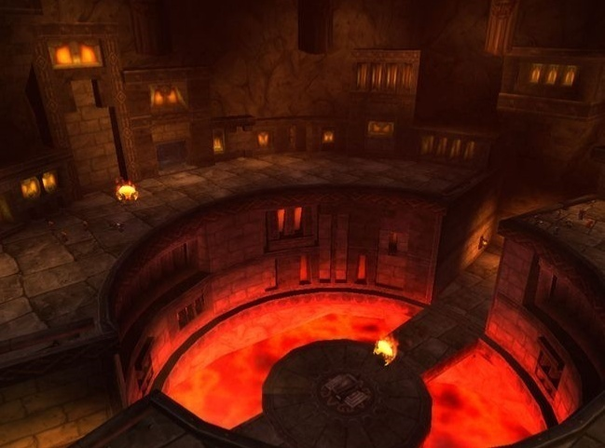
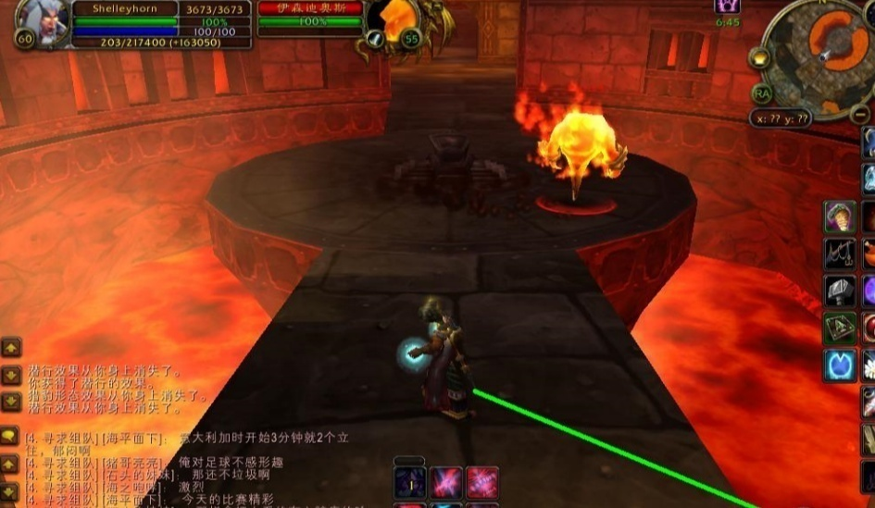
场景名称 | 黑石深渊 | 场景大小 | 3*3

区域情况 | 为黑铁矮人在黑石山中建立的城市，位于燃烧平原－灼热峡谷之间的黑石山地区。索瑞恩召唤炎魔拉格纳罗斯后此处变成为了黑铁矮人的牢笼和炎魔的老巢。 | 场景怪物

地貌特征 | 由于本就处于火山之中所以随处可见火热的岩浆，巨大熔炉、石梯、锁链也是标志性的物件。 | 场景NPC

场景作用 | 迷宫场景/副本场景 | 场景元素

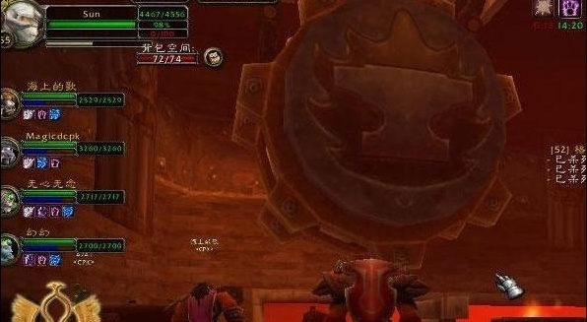
场景说明 | 绿的区域为可行走区域，可行走区域占总体区域70% |  | 参考元素：

